イベントページ
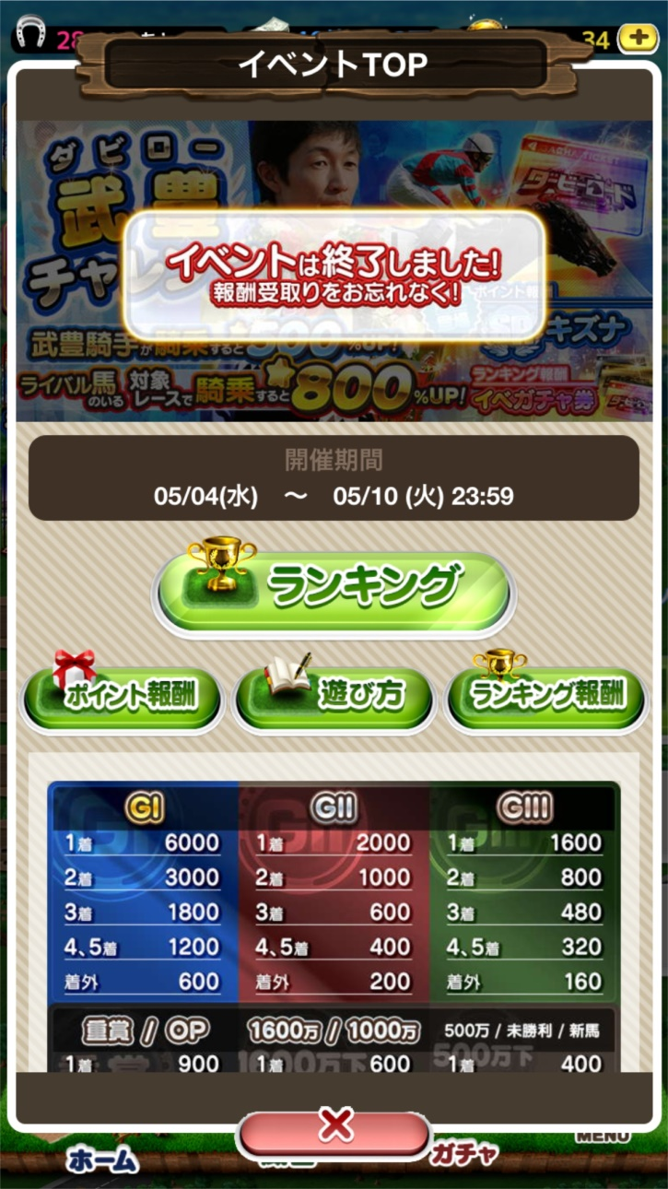

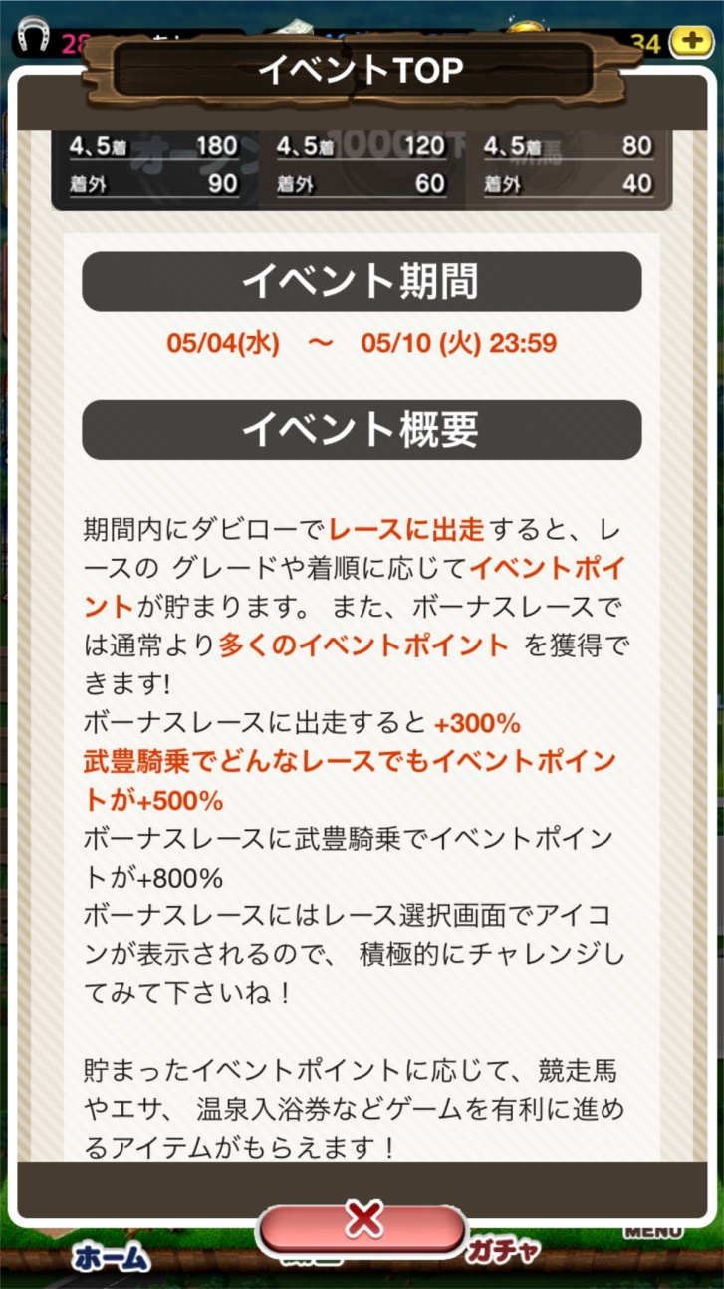

daily_bonus
今回もない
概要 | イベントの開催期間中、日替わりでデイリーミッションが登場(イベントTOPで確認可)
 | ライト向けの継続施策なので内容は至って簡単な単発クエスト
 | 開催していないデイリーミッションは表示しない、日替わりで内容が入れ替わる
 | 表示ミッションは1日1つのみ、デイリーミッション全取りでリーチザクラウンを合計7頭獲得できる
 | 開発工数を考慮して今回はシンプルなミッションのみ
 |  |  |  |  |  |  |  |  |  |  | 獲得pt想定
開催日 | 開始時間 | 終了時間 | ミッション | ミッション詳細 | レースID | 報酬タイプ | 報酬id | 報酬 | 個数 | 備考(内部用)
5/4(水) | 2016-05-04 16:00:00 | 2016-05-04 23:59:59 | 対象レースに出走しよう! | 期間内に対象レースに出走する |  | card | 273 | Rリーチザクラウン | 1
5/5(木) | 2016-05-05 | 2016-05-05 23:59:59 | 対象レースに出走しよう! | 期間内に対象レースに出走する |  | card | 273 | Rリーチザクラウン | 1
5/6(金) | 2016-05-06 | 2016-05-06 23:59:58 | 対象レースに出走しよう! | 期間内に対象レースに出走する |  | card | 273 | Rリーチザクラウン | 1
5/7(土) | 2016-05-07 | 2016-05-07 23:59:58 | 対象レースに出走しよう! | 期間内に対象レースに出走する |  | card | 273 | Rリーチザクラウン | 1
5/8(日) | 2016-05-08 | 2016-05-08 23:59:58 | 対象レースに出走しよう! | 期間内に対象レースに出走する |  | card | 273 | Rリーチザクラウン | 1
5/9(月) | 2016-05-09 | 2016-05-09 23:59:58 | 対象レースに出走しよう! | 期間内に対象レースに出走する |  | card | 273 | Rリーチザクラウン | 1
5/10(火) | 2016-05-10 | 2016-05-10 23:59:58 | 対象レースに出走しよう! | 期間内に対象レースに出走する |  | card | 273 | Rリーチザクラウン | 1

